Sheet1
 |  |  | KEMENTERIAN PENDIDIKAN TINGGI, SAINS, DAN TEKNOLOGI

 |  |  | UNIVERSITAS NUSA CENDANA
 |  |  | FAKULTAS SAINS DAN TEKNIK
 |  |  | Jalan Adisucipto – Penfui, Kotakpos 104 Kupang 85001 NTT
 |  |  | Telp 0380 – 881597, Fax 0380 – 881557
 |  |  | Website: http://fst.undana.ac.id , Email: fst@undana.ac.id

LAPORAN PELAKSANAAN PERKULIAHAN PROGRAM STUDI ILMU KOMPUTER
SEMESTER GENAP 2025/2026

NO | MATA KULIAH | KELAS | DOSEN MK | JUMLAH PERTEMUAN | Kontrak Perkuliahan Tersedia | KESESUAIAN RPS & MATERI AJAR |  | KET*
 |  |  |  |  |  | SESUAI | BELUM

 |  |  | KUPANG, 03 JULI 2026

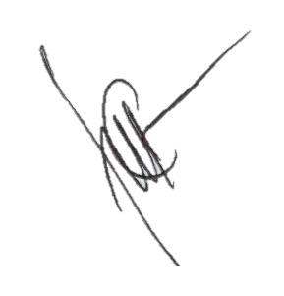
 | Mengetahui
 | Koordinator Prodi |  | Ketua GKM |  |  | Anggota GKM

 | (Dr. YULIANTO TRIWAHYUADI POLLY, S.Kom., M.Cs) |  | (CLARISSA ELFIRA AMOS PAH, M.T.I) |  |  | (NELCI DESSY RUMLAKLAK, S.KOM, M.KOM)

